基础数据
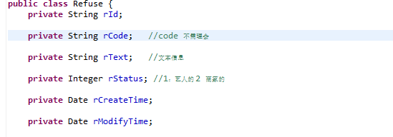
接口名称 | URL | 参数 | 提交方式 | 返回值
获取商家、艺人拒绝的原因 | app/refuse/getRefuseByStatus | String tokenContent,Integer status(1艺人的 2 商家的) | get | message:1,refuseList
获取商家类型 | app/business/getBusinessType | String tokenContent | get | message:1,businessesType
获取发布商演的服务类型 | app/demand/getDemandServer | String tokenContent | get

获取需求通过类型 | app/common/getDemandByType | Integer pageNum, Integer pageSize, String tokenContent, String type,String lat,String lng | post | message:0未登录 1成功 demandList
最新需求 | app/demand/getAllDemandByTime | Integer pageNum, Integer pageSize | get | message:1,pageInfo | map.put("message", 1);
 |  |  |  |  | return map;

 |  | refuseList:

艺人
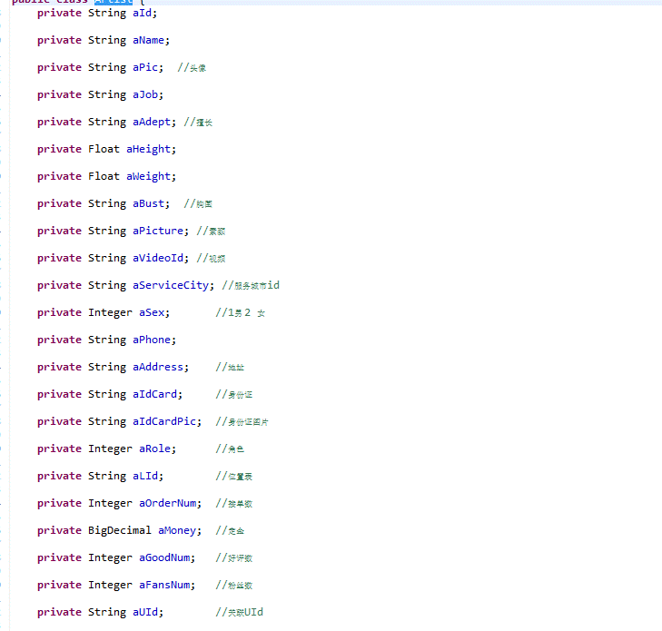
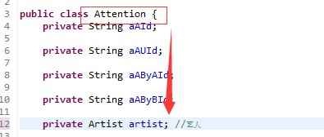
接口名称 | URL | 参数 | 提交方式 | 返回值
艺人类型 | app/artist/getApplyArtistData | String tokenContent | get | message:1，artistTypeList
申请成为艺人 | app/artist/registArtist | String tokenContent, Artist artist, String serverAdress, String artistTypeList, String idPic, String idPicType,String idBlowPic,String idBlowPicType, String pic, String picType, String picture, String pictureType, String lat, String lng | post | message:0未登陆，1成功 2 失败
设置艺人头像 | app/artist/setHeadPortrait | String tokenContent, String pic, String picType | post | message:0未登陆，1成功 2 失败
艺人详情 | app/artist/getArtistById | String tokenContent,String artistId | get | message:0未登陆 1成功，artist
获取我艺人信息 | app/artist/getArtistByToken | String tokenContent | get | message:0未登陆 1成功，artist
添加视频 | app/video/addVideoByToken | String tokenContent, String videoUrl, String videoName, String pic, String picType | post | message 0 未登录 1 成功 2 不是艺人
删除视频 | app/video/deleteVideoByToken | String tokenContent,String id（String id = "['a','b']";） | post | message 0 未登录 1 成功
修改视频 | app/video/updateVideoByToken | String tokenContent,Video video（vid 是一定要传的,修改什么传什么） | post | message 0 未登录 1 成功
获取视频通过token | app/video/getVideoByToken | String tokenContent,Integer pageNum,Integer pageSize | get | message 0 未登录 1 成功
获取视频通过aId | app/video/getVideoByAId | String tokenContent,String aid,Integer pageNum,Integer pageSize | get | message 0 未登录 1 成功
通过用户自身的token 查看自己的照片 | app/artistphoto/getArtistPhotoByToken | String tokenContent,Integer pageNum,Integer pageSize | get | message 0 未登录 1 成功
通过艺人Id 查看照片 | app/artistphoto/getArtistPhotoByAId | String tokenContent,Integer pageNum,Integer pageSize,String aId | get | message 0 未登录 1 成功
添加图片 | app/artistphoto/addArtistPhotoByToken | String tokenContent, ArtistPhoto artistPhoto, String pic, String picType | post | message 0 未登录 1 成功 2失败
删除图片 | app/artistphoto/deleteArtistPhotoByApId | String tokenContent,String apId | post | message 0 未登录 1 成功 2失败

6.30（艺人-套餐）
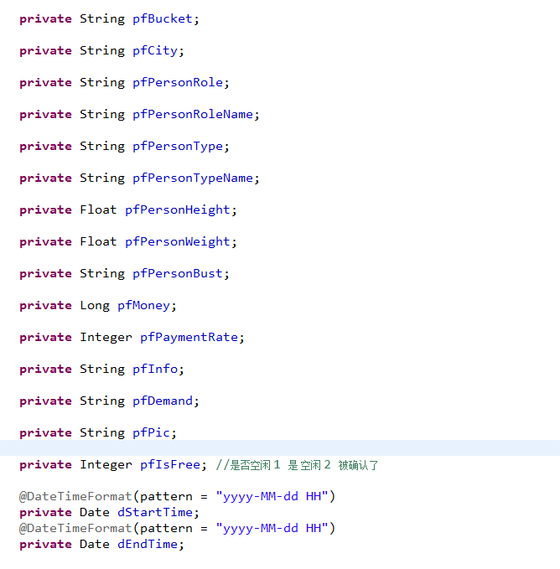
接口名称 | URL | 参数 | 名称 | 提交方式 | 返回值 | 返回数据
发布套餐 | app/perform/postPerform | String tokenContent |  | post | message:0未登陆 1成功 2未知错误
 |  | Perform perform
 |  | File file(图片)

套餐时间 | app/common/getDemandTime | String tokenContent |  | post | message:0未登陆 1成功 2未知错误 timeList

获取自己发布的套餐 | app/perform/getPerformByToken | Integer pageNum, , |  | get | message:0未登陆 1成功 performList 2未知错误
 |  | Integer pageSize
 |  | String tokenContent

